FORMATO GQ-016
PROPUESTA DE MEJORA | PROPUESTA DE MEJORA O INNOVACIÓN |  |  |  | REGISTRO
 |  |  |  |  | COPIA CONTROLADA
 |  |  |  |  | COD GQ-016-R | VERSION 0,5
 |  |  |  |  | FECHA 18-mar-21 | PAGINA 1 DE 1

Nombre de la propuesta: | Crear acceso directo o vinculo desde la opcion pendientes
Nombre de la persona o equipo que genera la PM: | Jaime Andres Alzate Suaza

SITUACIÓN INICIAL |  |  | SITUACIÓN FINAL
Cuando se recibe el equipo retirado y el formato, se valida en la opción pendientes que el equipo retirado quede registrado con su orden de trabajo correspondiente y ejecutarlo, pero cuando se valida el resto de la información de la orden de trabajo como imágenes y formato nos toca ir a otra opción llamada OTA, y si la orden esta cerrada puede tomar mas de 3 minutos esperar que se abra, anexo la opciones para realizar la validación. |  |  | Con este vinculo o acceso directo desde la opción pendientes nos disminuyen estos tiempos de consultas, anexo como debe ser enviculo ya que existe en la consutla de de equipos asignados en la mochila por prestamo de herramientas

FOTO O DIBUJO INICIAL |  |  | FOTO O DIBUJO FINAL
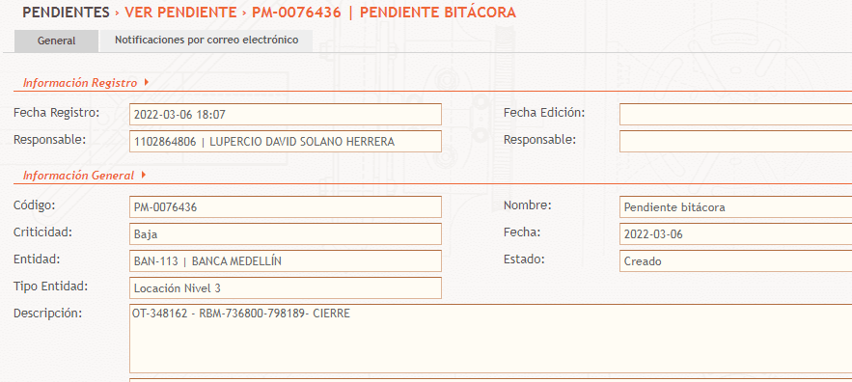 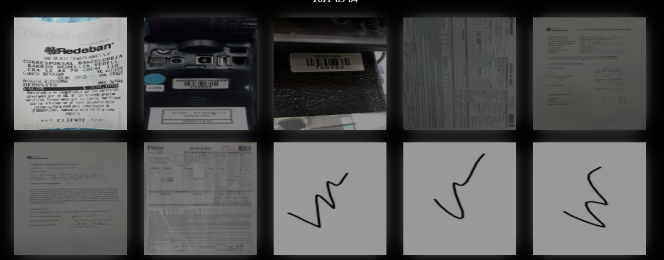 |  |  | 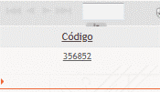 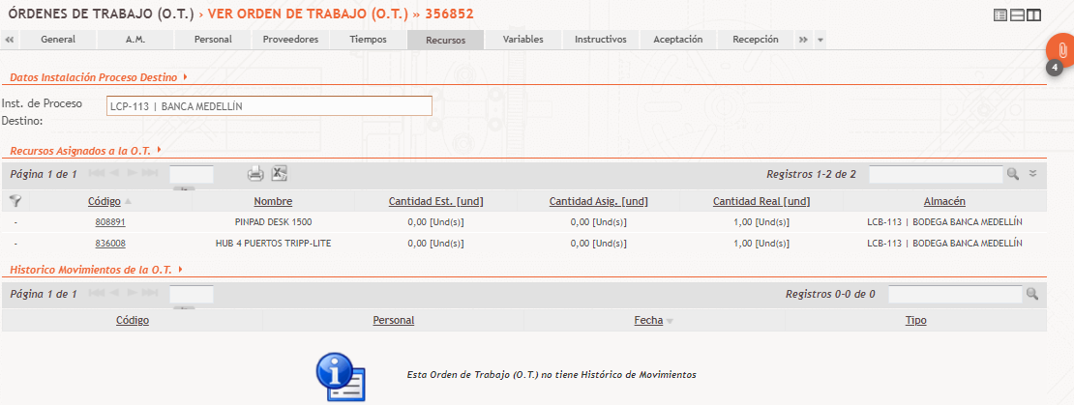

Objetivo: | Disminucion en tiempos y a una consultas y opciones para validación del proceso completo en la ordenes de trabajo.
Alcance: | Impacta directamente las areas de Logistica y Operaciones quienes son las que realizan la validacion de las ordenes de trabajo y su procedimiento
Requerimientos: | Desarrollo en el area de sistemas o soporte Mantum.

Elaborado por: Coordinadora Sistemas Integrados de Gestión Natalia Lopez Marin |  | Revisado por: Dirección de I+D Marlon Alberto Henandez Arboleda |  | Aprobado por: Director de procesos Walter Jimenez

